상품제안서
EK 한국적인 전통 린넨 면 자수 컵받침 찻잔받침 | 상품코드: F26901

 |  |  |  |  |  |  | 02-412-0044 | www.easy1.co.kr
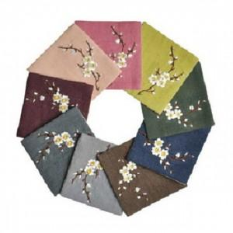

【상세/제작정보】 | 기본수량 미만 인쇄시 비용 추가.

【인쇄/포장옵션】 | 실크 / 포장불가능

【공급단가】 | 수량 | 333~ | 666~ | 1,000~ | 3,000~ | 5,000~
*VAT별도 | 단가 | 2,250원 | 2,210원 | 2,160원 | 2,100원 | 2,070원

【상품 URL】 | https://easy1.co.kr:443/src/goods_detail.php?gdno=26901

